상품제안서
뉴클래식레더 캐리어 네임택 | 상품코드: S25345

 |  |  |  |  |  |  | 02-713-8555 | www.synergygift.co.kr
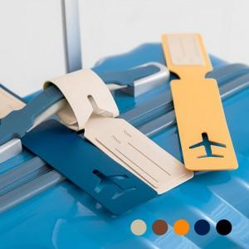 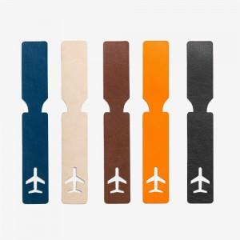 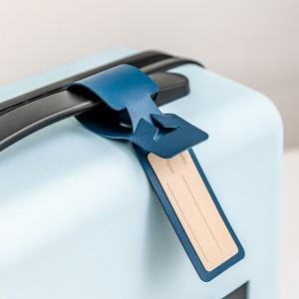

【상세/제작정보】 | <p><span style="font-size: 14pt;">※ 운임비 별도 발생 됩니다.</span></p>

【인쇄/포장옵션】 | 불박, 금박, 은박 / OPP(비닐)

【공급단가】 | 수량 | 200~ | 500~ | 1,000~ | 5,000~ | 10,000~
*VAT별도 | 단가 | 1,660원 | 1,580원 | 1,540원 | 1,490원 | 1,460원

【상품 URL】 | https://www.synergygift.co.kr:443/src/goods_detail.php?gdno=25345

